상품제안서
에이튜브 오픈형 블루투스이어폰 V5.3 | 상품코드: S43971

 |  |  |  |  |  |  | 02-713-8555 | www.synergygift.co.kr
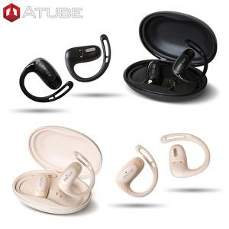

【상세/제작정보】

【인쇄/포장옵션】 | 레이저 / 포장지포장

【공급단가】 | 수량 | 30~ | 100~ | 300~ | 500~ | 1,000~
*VAT별도 | 블랙 | 26,580원 | 24,800원 | 23,800원 | 23,450원 | 22,980원
 | 아이보리 | 26,580원 | 24,800원 | 23,800원 | 23,450원 | 22,980원

【상품 URL】 | https://www.synergygift.co.kr:443/src/goods_detail.php?gdno=43971

